JPI AMR 2022
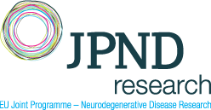
Výzva v rámci iniciativy Společného programování "JPI AMR" s názvem „Disrupting drug resistance using innovative design (DRUID)“ (2022) - specifikace nákladů projektu (v EUR) - "Název/akronym projektu"

Druh nákladu | 2023 | 2024 | 2025 | CELKEM | Kategorie výzkumné aktivity *

Osobní náklady/výdaje

* Základní výzkum / Aplikovaný výzkum / Experimentální vývoj

Jméno a příjmení českého člena řešitelského týmu projektu:

Instituce českého člena řešitelského týmu projektu:

Datum a podpis českého člena řešitelského týmu projektu:

Datum a podpis statutárního zástupce výzkumné organizace:

